hhd
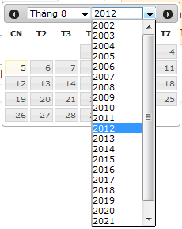
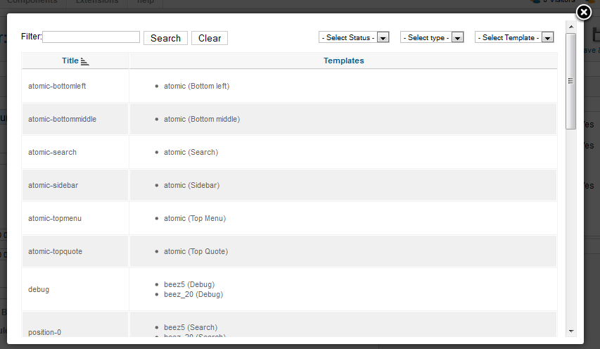
stt
1 | làm file hướng dẫn mở shop như nava
2 | làm hướng dẫn feedback cho khách hàng dựa trên feedback của ebay
 | lưu ý trong file giao diện khi copy vào file LuậnVăn ta phải đánh stt hình

 | lưu ý: admin qui định kích thước banner
 | qui định gói dịch vụ
 | admin có quyền xóa user, sản phẩm, shop vi phạm

